Zé Planilha
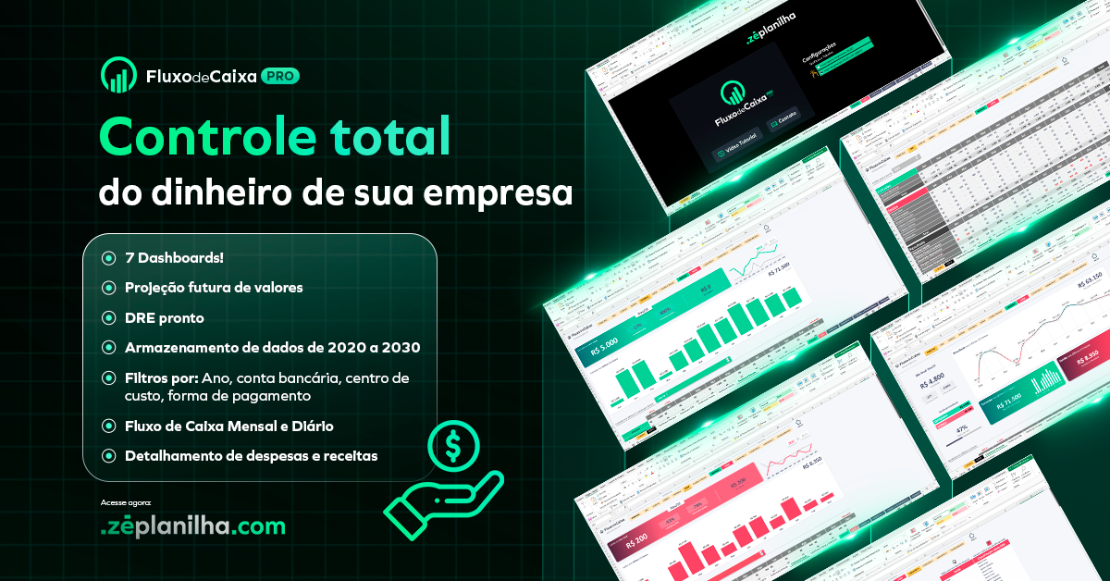

Abrir Planilha

Conhecer a planilha de Fluxo de Caixa PRO
Acessar site Zé Planilha

KPI
Painel Acompanhamento
Dados

Ano:
Clientes:
Produto:
Filial:

Faturamento
1900-01-01 | R$664,750.00
1900-02-01 | R$686,093.00
1900-03-01 | R$672,890.00
1900-04-01 | R$659,517.00
1900-05-01 | R$607,943.00
1900-06-01 | R$579,955.00
1900-07-01 | R$551,198.00
1900-08-01 | R$613,191.00
1900-09-01 | R$621,795.00
1900-10-01 | R$595,487.00
1900-11-01 | R$605,055.00
1900-12-01 | R$730,777.00
Investimento
jan | R$662,823.00
fev | R$536,863.00
mar | R$597,302.00
abr | R$383,188.00
mai | R$431,268.00
jun | R$621,415.00
jul | R$600,937.00
ago | R$545,916.00
set | R$666,573.00
out | R$664,437.00
nov | R$561,221.00
dez | R$642,632.00
Total Faturamento

R$ 7.588.651,00

Total Investimento
R$ 6.914.575,00

